상품제안서
Nature 쿨러백_보냉백_10L | 상품코드: F26716

 |  |  |  |  |  |  | 02-412-0044 | www.easy1.co.kr
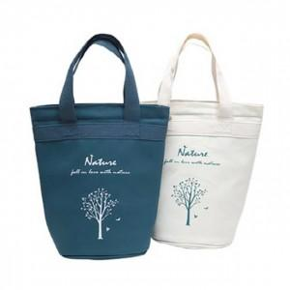

【상세/제작정보】 | 기본수량 미만 인쇄시 비용 추가. 주문 전 색상별 재고 확인.

【인쇄/포장옵션】 | 실크 / 포장불가능

【공급단가】 | 수량 | 50~ | 100~ | 500~ | 1,000~ | 2,000~
*VAT별도 | 단가 | 6,870원 | 6,760원 | 6,600원 | 6,430원 | 6,320원

【상품 URL】 | http://www.easy1.co.kr/src/goods_detail.php?gdno=26716

